상품제안서
푸쉬페리카나 | 상품코드: S02693

 |  |  |  |  |  |  | 02-713-8555 | www.synergygift.co.kr
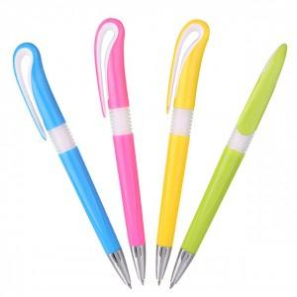 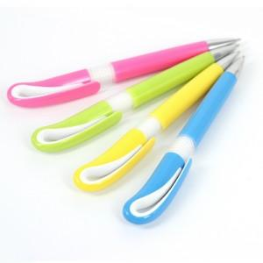 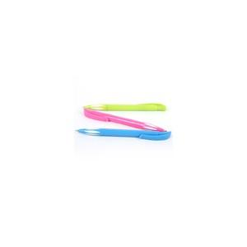

【상세/제작정보】

【인쇄/포장옵션】 | 실크 / OPP(비닐)

【공급단가】 | 수량 | 2,000~ | 3,000~ | 5,000~ | 10,000~ | 20,000~
*VAT별도 | 단가 | 240원 | 230원 | 230원 | 220원 | 210원

【상품 URL】 | https://www.synergygift.co.kr:443/src/goods_detail.php?gdno=3687

